A1.Peak시간대 도출
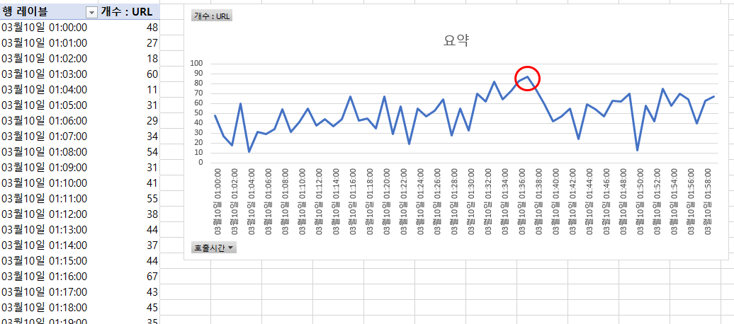
호출시간대별 호출건수 및 추이 예시

